상품제안서
샤오미 레드미 버즈 6 프로 무선 이어폰 | 상품코드: S43847

 |  |  |  |  |  |  | 02-713-8555 | www.synergygift.co.kr
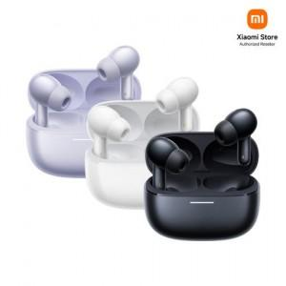

【상세/제작정보】

【인쇄/포장옵션】 | 레이저 / 포장지포장

【공급단가】 | 수량 | 10~ | 50~ | 100~ | 300~ | 500~
*VAT별도 | 화이트 | 84,190원 | 81,480원 | 80,120원 | 78,080원 | 76,720원
 | 블랙 | 84,190원 | 81,480원 | 80,120원 | 78,080원 | 76,720원
 | 퍼플 | 84,190원 | 81,480원 | 80,120원 | 78,080원 | 76,720원

【상품 URL】 | https://www.synergygift.co.kr:443/src/goods_detail.php?gdno=43847

